Sheet
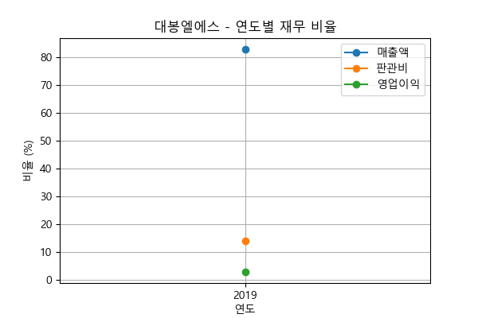
대봉엘에스 | 2019년 | 2020년 | 2021년 | 2022년 | 2023년
매출원가 | 82.98% | N/A | N/A | N/A | N/A
판관비 | 14.15% | N/A | N/A | N/A | N/A
영업이익 | 2.87% | N/A | N/A | N/A | N/A

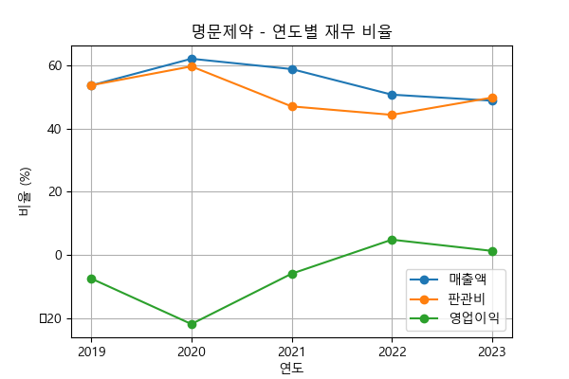
명문제약 | 2019년 | 2020년 | 2021년 | 2022년 | 2023년
매출원가 | 53.72% | 62.17% | 58.90% | 50.79% | 48.88%
판관비 | 53.77% | 59.76% | 47.07% | 44.39% | 49.86%
영업이익 | -7.49% | -21.93% | -5.97% | 4.82% | 1.26%

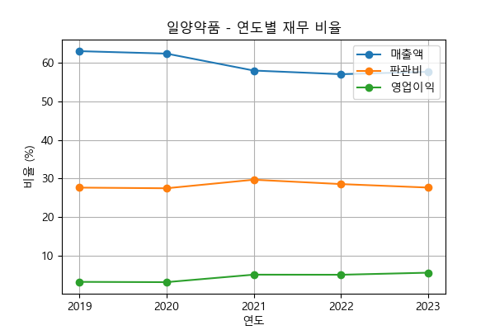
일양약품 | 2019년 | 2020년 | 2021년 | 2022년 | 2023년
매출원가 | 63.03% | 62.39% | 58.00% | 57.05% | 57.66%
판관비 | 27.62% | 27.45% | 29.67% | 28.54% | 27.63%
영업이익 | 3.16% | 3.08% | 5.03% | 5.00% | 5.54%

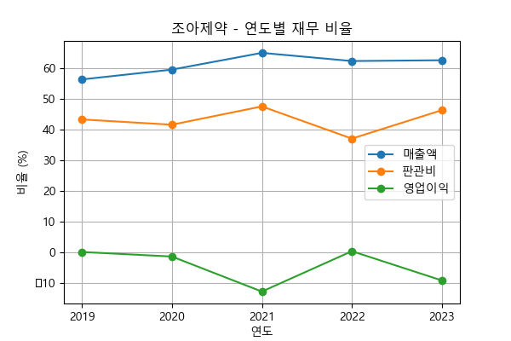
조아제약 | 2019년 | 2020년 | 2021년 | 2022년 | 2023년
매출원가 | 56.42% | 59.62% | 65.07% | 62.41% | 62.67%
판관비 | 43.38% | 41.66% | 47.62% | 37.14% | 46.41%
영업이익 | 0.20% | -1.28% | -12.70% | 0.45% | -9.08%

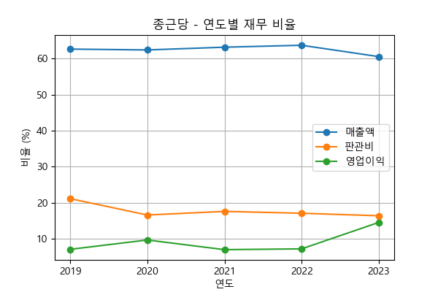
종근당 | 2019년 | 2020년 | 2021년 | 2022년 | 2023년
매출원가 | 62.59% | 62.35% | 63.11% | 63.65% | 60.50%
판관비 | 21.18% | 16.65% | 17.65% | 17.13% | 16.44%
영업이익 | 7.14% | 9.73% | 7.05% | 7.27% | 14.60%

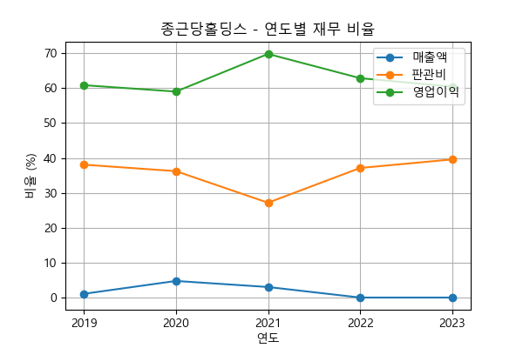
종근당홀딩스 | 2019년 | 2020년 | 2021년 | 2022년 | 2023년
매출원가 | 1.07% | 4.75% | 3.02% | 0.00% | 0.00%
판관비 | 38.08% | 36.22% | 27.17% | 37.13% | 39.58%
영업이익 | 60.86% | 59.02% | 69.81% | 62.87% | 60.42%

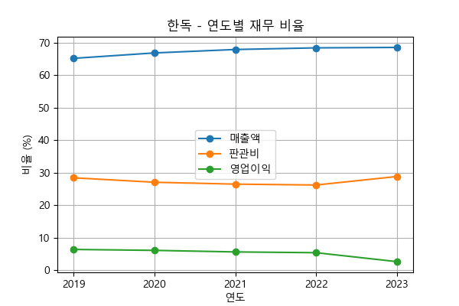
한독 | 2019년 | 2020년 | 2021년 | 2022년 | 2023년
매출원가 | 65.13% | 66.80% | 67.85% | 68.36% | 68.49%
판관비 | 28.44% | 27.07% | 26.49% | 26.22% | 28.83%
영업이익 | 6.42% | 6.14% | 5.66% | 5.42% | 2.68%

